Produtos
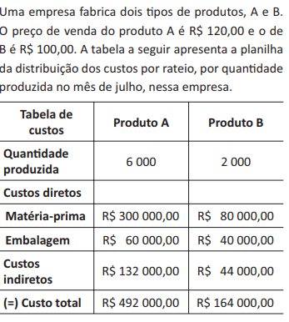
Produto A
 |  |  |  | Produto A
 |  |  |  | Qtde | Custo de Fabricação | Receita | Lucro
 |  |  |  | 0 | R$132,000.00 | R$- | -R$132,000.00
 |  |  |  | 1000 | R$192,000.00 | R$120,000.00 | -R$72,000.00
 |  |  |  | 2000 | R$252,000.00 | R$240,000.00 | -R$12,000.00
 |  |  |  | 3000 | R$312,000.00 | R$360,000.00 | R$48,000.00
 |  |  |  | 4000 | R$372,000.00 | R$480,000.00 | R$108,000.00
 |  |  |  | 5000 | R$432,000.00 | R$600,000.00 | R$168,000.00
 |  |  |  | 6000 | R$492,000.00 | R$720,000.00 | R$228,000.00
 |  |  |  | 2200 | R$264,000.00 | R$264,000.00 | R$-
 |  |  |  |  | ponto de equilíbrio |  | 2200.00

Produto B
 |  |  |  | Produto B
 |  |  |  | Qtde | Custo de Fabricação | Receita | Lucro
 |  |  |  | 0 | R$44,000.00 | R$- | -R$44,000.00
custo fixo |  |  |  | 250 | R$59,000.00 | R$25,000.00 | -R$34,000.00
 |  |  |  | 500 | R$74,000.00 | R$50,000.00 | -R$24,000.00
 |  |  |  | 750 | R$89,000.00 | R$75,000.00 | -R$14,000.00
 |  |  |  | 1000 | R$104,000.00 | R$100,000.00 | -R$4,000.00
 |  |  |  | 1250 | R$119,000.00 | R$125,000.00 | R$6,000.00
 |  |  |  | 1500 | R$134,000.00 | R$150,000.00 | R$16,000.00
 |  |  |  | 1750 | R$149,000.00 | R$175,000.00 | R$26,000.00
 | custo variável por unidade= | R$ 60.00 | R$ 60.00 | 2000 | R$164,000.00 | R$200,000.00 | R$36,000.00

 |  |  |  |  | ponto de equilibrio |  | R$ 1,100.00

Sorvete
Venda de Sorvete

Qtde. de sorvete por mês | Receita | Lucro
0 | R$- | R$-
500 | R$1,500.00 | R$625.00
1000 | R$3,000.00 | R$1,250.00
1500 | R$4,500.00 | R$1,875.00
2000 | R$6,000.00 | R$2,500.00
2500 | R$7,500.00 | R$3,125.00
3000 | R$9,000.00 | R$3,750.00
3500 | R$10,500.00 | R$4,375.00
4000 | R$12,000.00 | R$5,000.00
4500 | R$13,500.00 | R$5,625.00
5000 | R$15,000.00 | R$6,250.00

